Tema 1
Volver

 | Que exista un mecanismo que permita pagar más de una factura al mismo tiempo |  |  | FW: tendrá que evaluarse

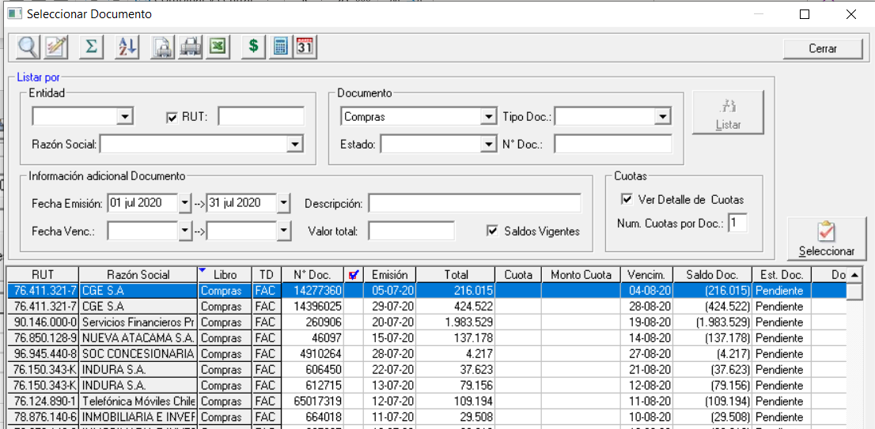

 | Hoy en Dia
 |  | Hay que ir seleccionando uno por uno los documentos

 | Lo que se Espera
 |  | Exista una captura de los documentos a pagar ya sea de compras, ventas o retenciones
 |  | el archivo de captura debiese ser
 |  |  | RUT | AlfAnúmerico según validacion
 |  |  | Libro | C Compras, V Ventas, R Retenciones, O Otros
 |  |  | Tipo Documento | según nomenclatura de cada Libro
 |  |  | Es Electronico o NO
 |  |  | Es del Giro o NO
 |  |  | Numero Documento | Cifra entera
 |  |  | Valor | Monto

Tema 2
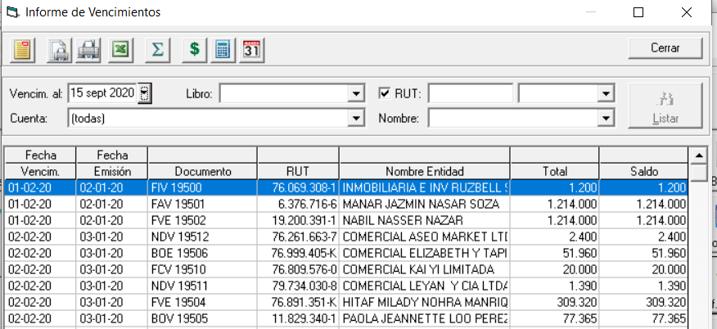
Volver

 | Crear un Informe de Vencimientos en el cual se agregue una Columna que indique "Cantidad de Dias Impagos" |  |  | FW: se puede agregar esta columna al informe actual

 | La "Cantidad de Dias impagos" se sacara de la siguiente manera
 |  | Manera 1 | Diferencia entre Fecha de Vencimiento y Fecha Vencim. Al
 |  | Manera 2 | En el caso que el documento no tenga Fecha de Vencimiento
 |  |  | se tomara la "Fecha de Emisión"

Tema 3
Volver

 | Tengo documentos de Compras y Ventas |  |  | FW: habrá que evaluarlo, ya que hay que usar otra interfaz a la que se usa actualmente para centralizar.

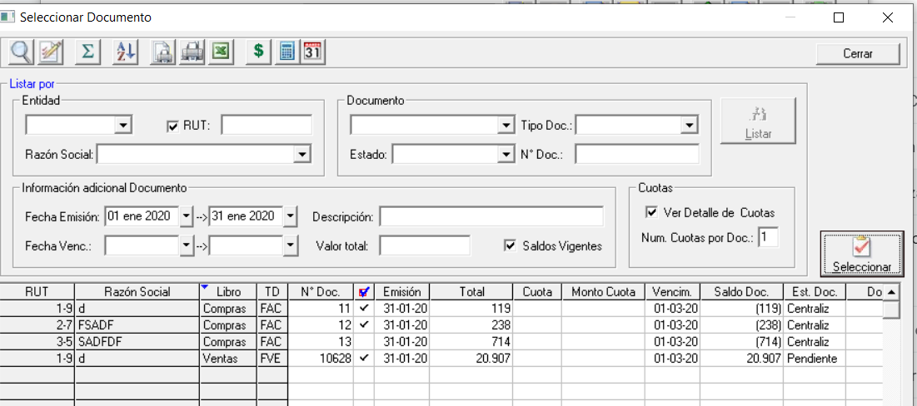

 | el usuario quiere ingresar en un puro comprobante dicha información

 | pero aparece este mensaje

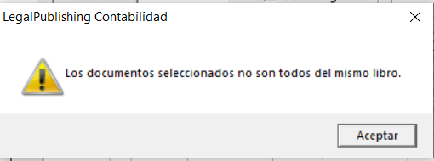

 | permitir al usuario tener este tema
 | (se puede colocar algo en la Configuración)

 | el usuario quiere hacer esto por normativa

 | Compras |  |  | Ventas
 | Cta Cble | Debe | Haber | Cta Cble | Debe | Haber
 | Gasto Comision Vta | $100 |  | Deudores x Venta 1 | $20,907
 | Iva Credito | $19 |  | Ingreso x Venta |  | $20,907
 | Proveedores 1 |  | $119
 | Gasto Comision Vta | $200
 | Iva Credito | $38
 | Proveedores 2 |  | $238
 | Gasto Comision Vta TBK | $600
 | Iva Credito | $114
 | Proveedores 2 TBK |  | $714 | Mayores

 | Asiento de Pago BSP |  |  | Proveedores |  |  | TC TBK
 | Cta Cble | Debe | Haber | Proveedores 1 | $119 |  | Trajeta de Credito CLp | $3,000
 | Proveedores 1 | $119 |  | Proveedores 2 | $238 |  | Tarjeta de Credito USD | $550
 | Proveedores 2 | $238 |  | Proveedores 1 |  | $119 | Trajeta de Credito CLp |  | $3,000
 | Trajeta de Credito CLp | $3,000 |  | Proveedores 2 |  | $238 | Tarjeta de Credito USD |  | $550
 | Tarjeta de Credito USD | $550 |  | Proveedores 2 TBK | $714 |  |  | $3,550 | $3,550
 | Banco CLP | $8,000 |  | Proveedores 2 TBK |  | $714 |  |  | Saldada
 | Banco USD | $9,000 |  |  | $1,071 | $1,071
 | Deudores x Venta 1 |  | $20,907 |  |  | Saldada

 |  |  |  | Deudores x vta
 | Asiento de Pago TBK |  |  | Deudores x Venta 1 | $20,907
 | Cta Cble | Debe | Haber | Deudores x Venta 1 |  | $20,907
 | Proveedores 2 TBK | $714 |  |  | $20,907 | $20,907
 | Banco CLP | $2,836 |  |  |  | Saldada
 | Trajeta de Credito CLp |  | $3,000
 | Tarjeta de Credito USD |  | $550

 |  |  |  | form 3600

Tema 6
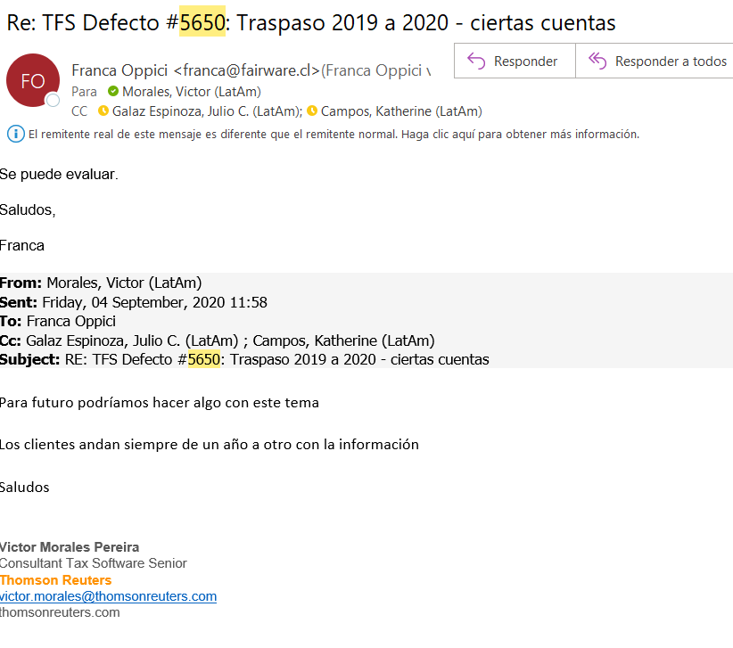
Volver
 | Tal como se indico en TFS 5650
 |  | FW: Qué pasa con los índices de las cuentas?
 | Permitir traspasar nuevamente las cuentas contables de un año para otro | No veo cómo hacerlo calzar

 | Hoy el sistema solo hace el traspaso en la primera vez

